配比
Total Order
Style Code | Season | Order Number | Supplier Shipment Date | ColorCode-Name | Prepack Code | Set Content | 9-12 M | 12-18 M | 18-24 M | 2/3 Y | 3/4 Y | 4/5 Y | 5/6 Y | Qty. In A Blister 每个独码中的件数 | 贴纸数量 | 9-12 M | 12-18 M | 18-24 M | 2/3 Y | 3/4 Y | 4/5 Y | 5/6 Y | Total Open Quantity 订单总数 | Delivery Country
F4823A5 | 25 WN | 1617060 | 31.07.2025 | BR82 - ROSE | F4823A5DFA | 1 | 1 | 1 | 2 | 2 | 2 | 2 | 2 | 12 | 6 | 6 | 6 | 12 | 12 | 12 | 12 | 12 | 72 | MOLDOVA
F4823A5 | 25 WN | 1617060 | 31.07.2025 | BE570 - BLUE | F4823A5DFB | 1 | 1 | 1 | 2 | 2 | 2 | 2 | 2 | 12 | 3 | 3 | 3 | 6 | 6 | 6 | 6 | 6 | 36 | MOLDOVA
F4823A5 | 25 WN | 1617059 | 25.08.2025 | BR82 - ROSE | F4823A5DFA | 1 | 1 | 1 | 2 | 2 | 2 | 2 | 2 | 12 | 165 | 165 | 165 | 330 | 330 | 330 | 330 | 330 | 1980 | TURKEY
F4823A5 | 25 WN | 1617059 | 25.08.2025 | BE570 - BLUE | F4823A5DFB | 1 | 1 | 1 | 2 | 2 | 2 | 2 | 2 | 12 | 100 | 100 | 100 | 200 | 200 | 200 | 200 | 200 | 1200 | TURKEY
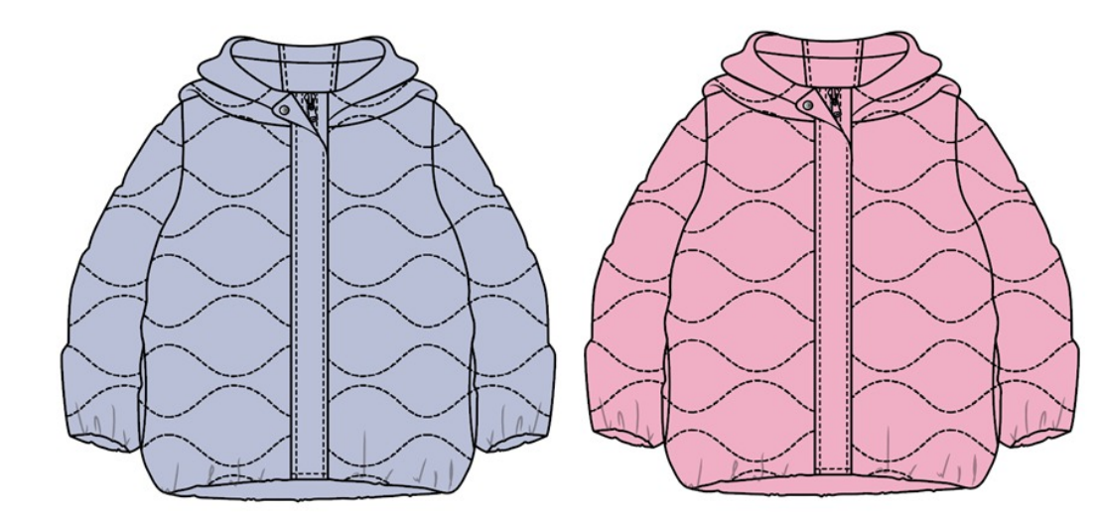
 |  |  |  |  |  |  |  |  |  |  |  |  |  |  | 274

 |  |  |  |  |  |  | 9-12 M | 12-18 M | 18-24 M | 2/3 Y | 3/4 Y | 4/5 Y | 5/6 Y | 总计
 |  |  |  |  |  | 粉色 | 171 | 171 | 342 | 342 | 342 | 342 | 342 | 2052
 |  |  |  |  |  | 蓝色 | 103 | 103 | 206 | 206 | 206 | 206 | 206 | 1236

 |  |  |  |  |  |  |  |  |  |  |  |  | 合计 | 3288

